2.クラス構成
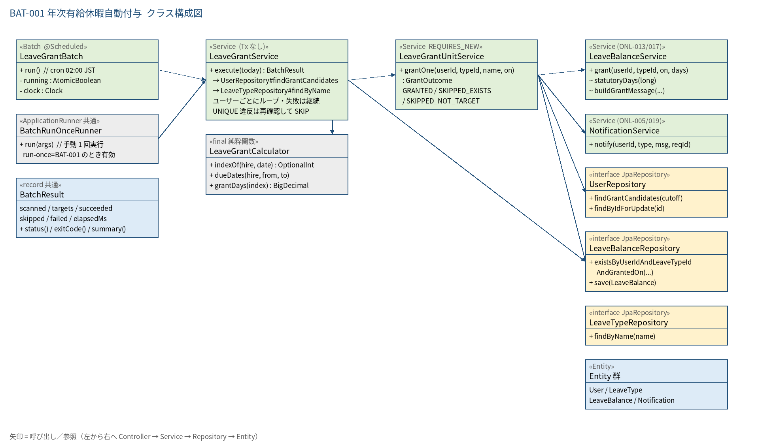
2.1 クラス構成図

3.シーケンス
3.1 シーケンス図（正常系）
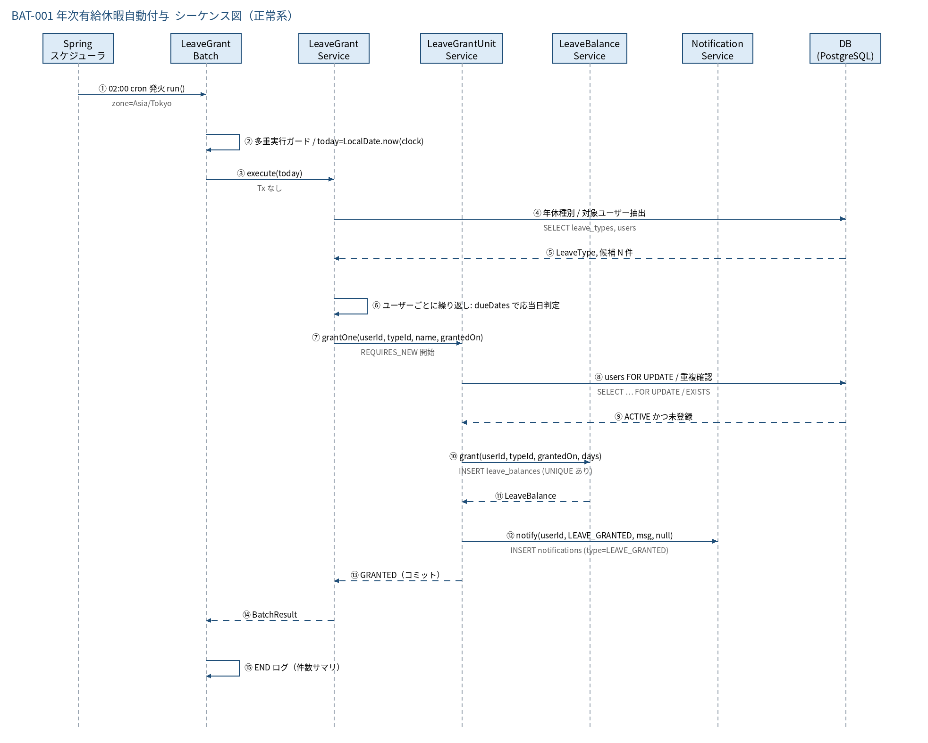

3.2 シーケンス図（異常系）
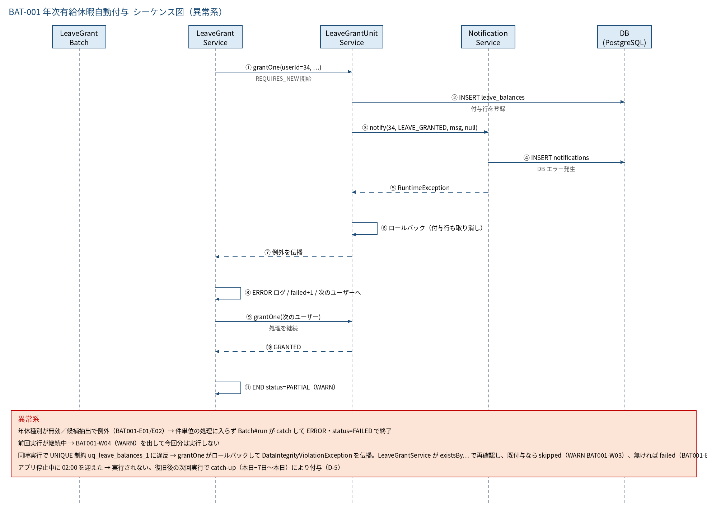

3.3 時系列（実行タイムライン）
時刻 / 契機 | 事象 | 備考
02:00:00 | LeaveGrantBatch#run 起動（BAT-001） | 毎日。ONL-013 の「付与日当日は次回に含めない」の前提時刻
02:00:00〜(通常 1 秒未満) | 候補抽出 → 応当日判定 → 1 件ずつ付与・通知 → END ログ | 入社集中日でも数秒
03:00:00 | BAT-002（毎月1日のみ）が起動 | 1 日 02:00 の付与結果（新しい付与行）を前提に判定する。BAT-001 が 1 時間以内に終わること
03:30:00 | BAT-003（毎日）が起動 | 付与・通知を含む当日分のバックアップ
07:00〜 | 平日の業務開始 | 本人は SCR-101 の通知欄で付与を確認できる（稼働時間: 平日 7:00〜22:00）

5.処理フロー
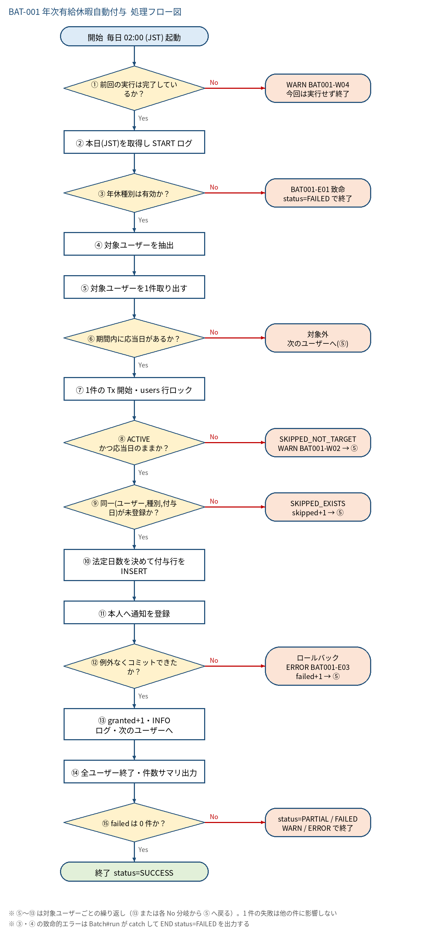
5.1 処理手順
No. | 処理 | 詳細 | 種別・分岐
① | 前回の実行は完了しているか？ | LeaveGrantBatch の AtomicBoolean running を compareAndSet(false, true)。true のままなら前回が継続中 | 判定（No → WARN BAT001-W04 今回は実行せず終了）
② | 本日(JST)を取得し START ログ | today = LocalDate.now(clock)。INFO「BAT-001 START targetDate=…」 | 処理
③ | 年休種別は有効か？ | leaveTypeRepository.findByName('年次有給休暇') が存在し、is_active=TRUE かつ max_days_rule='LIMITED' | 判定（No → BAT001-E01 致命 status=FAILED で終了）
④ | 対象ユーザーを抽出 | userRepository.findGrantCandidates(today.minusMonths(5))。ACTIVE かつ hire_date ≦ 5か月前（id と hire_date のみ・1 クエリ）。失敗は BAT001-E02 致命 | 処理
⑤ | 対象ユーザーを1件取り出す | ループ開始。残りが無ければ ⑭ へ | 処理
⑥ | 期間内に応当日があるか？ | LeaveGrantCalculator.dueDates(hire_date, today−7日, today)。first=hire_date.plusMonths(6) の n 年後に一致する日があるか（0 件なら付与なし） | 判定（No → 対象外 次のユーザーへ(⑤)）
⑦ | 1件の Tx 開始・users 行ロック | 応当日ごとに LeaveGrantUnitService#grantOne（REQUIRES_NEW）。userRepository.findByIdForUpdate(userId) — SELECT … FOR UPDATE | 処理
⑧ | ACTIVE かつ応当日のままか？ | ロック後に status='ACTIVE' と indexOf(hire_date, grantedOn) を再判定（抽出後の無効化・入社日修正への備え） | 判定（No → SKIPPED_NOT_TARGET WARN BAT001-W02 → ⑤）
⑨ | 同一(ユーザー,種別,付与日)が未登録か？ | 事前 NOT EXISTS チェック（existsByUserIdAndLeaveTypeIdAndGrantedOn）。付与済み・手動付与済みはスキップ（冪等）。すり抜けた同時実行は INSERT 時の UNIQUE 違反（⑫）で検出 | 判定（No → SKIPPED_EXISTS skipped+1 → ⑤）
⑩ | 法定日数を決めて付与行を INSERT | days = statutoryDays(6+12n)。leaveBalanceService.grant(userId, typeId, grantedOn, days)。expires_on = grantedOn.plusYears(2)、used_days=0.0 | 処理
⑪ | 本人へ通知を登録 | notificationService.notify(userId, NotificationType.LEAVE_GRANTED, buildGrantMessage(...), null)。同一 Tx | 処理
⑫ | 例外なくコミットできたか？ | grantOne 内で例外が出ると Tx 全体をロールバック（付与行も通知も残らない）。呼出し側で catch して継続。UNIQUE 違反（DataIntegrityViolationException）は existsBy… で再確認し、既付与なら SKIP（WARN BAT001-W03）→ ⑤ | 判定（No → ロールバック ERROR BAT001-E03 failed+1 → ⑤）
⑬ | granted+1・INFO ログ・次のユーザーへ | INFO「BAT-001 granted userId=…」。⑤ に戻って次のユーザーを処理する | 処理
⑭ | 全ユーザー終了・件数サマリ出力 | BatchResult(scanned, targets, succeeded, skipped, failed, elapsedMs)。INFO「BAT-001 END status=… 」 | 処理
⑮ | failed は 0 件か？ | 0 件なら SUCCESS。1 件以上で成功／スキップも有れば PARTIAL（WARN）、全件失敗は FAILED（ERROR） | 判定（No → status=PARTIAL / FAILED WARN / ERROR で終了）

5.2 処理フロー図

